Список ошибок
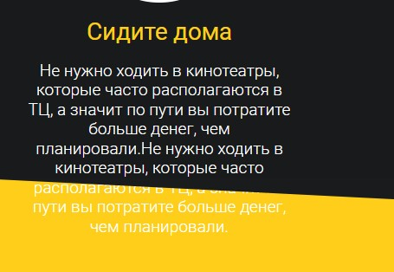
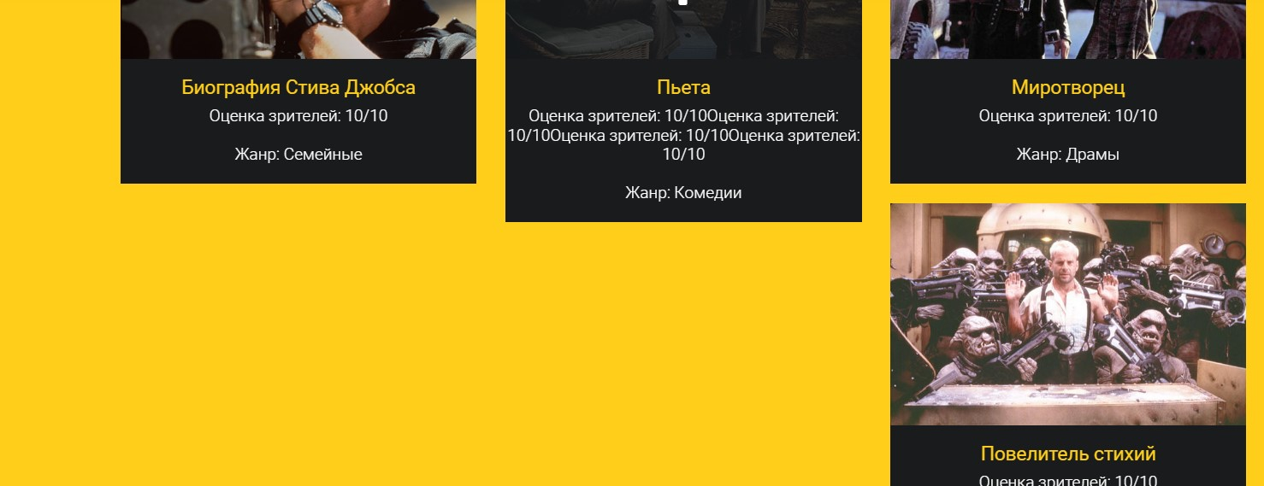
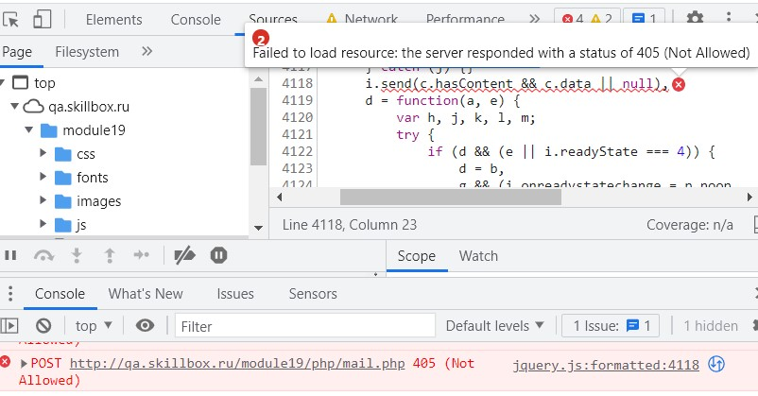
№ | Заголовок | Описание | Версия | Устройство | Шаги воспроизведения | Фактический результат | Ожидаемый результат | Дополнительная информация
1 | Заголовок на первом слайде в блоке "Начало" сливается с фоновым изображением | В блоке со слайдами заголовок с классом .fittext2 выходит за замки заданной ширины из-за чего сливается с фоновым изображением | - | desktop | 1. Перейти по ссылке http://qa.skillbox.ru/module19/ | Заголовок на первом слайде сливается с фоновым изображением | Заголовок на первом слайде читаем и не ливается с фоновым изображением
2 | Третий слайд в блоке "Начало" не проходит проверку локализации | Третий слайд в блоке "Начало" не проходит проверку локализации, он выполнен на английском языке в русскоязычной версии страницы | - | desktop | 1. Перейти по ссылке http://qa.skillbox.ru/module19/ 2. Переместиться кнопкой вправо на третий слайд | Текст слайда на английском языке | Текс слайда на русском языке
3 | Блок "Начало" со слайдами не прохолит проверку на переполнение контента в нем | Блок "Начало" со слайдами не прохолит проверку на переполнение контента в нем.При увеличении текста в блоке со слайдами, текст выходит за рамки блока и становится нечитаемым | - | desktop | 1. Перейти по ссылке http://qa.skillbox.ru/module19/ 2. С помощью DevTools увеличить количество текста в оном из слайдов | Текст выходит за рамки блока и становится не читаемым | Блок растягивается в зависимости от контента
4 | В блоке "Почему мы" параграфы с текстом не проходят проверку на переполнение контента | В блоке "Почему мы" параграфы с текстом не проходят проверку на переполнение контента, при увеличении контента вылезают за рамки блока | - | desktop | 1. Перейти по ссылке http://qa.skillbox.ru/module19/ 2. С помощью DevTools увеличить количество текста в оном из параграфе | Текст выходит за рамки блока и становится | Блок растягивается в зависимости от контента
5 | В блоке «‎База фильмов» картинки не соотетсвуют названиям фильмов | В блоке «‎База фильмов» картинки не соотетсвуют названиям фильмов | - | desktop | 1. Перейти по ссылке http://qa.skillbox.ru/module19/ 2. Переместиться в раздел база фильмов | Картинки фильмов не соответствуют названиям | Картинки соответствуют указанным в названии фильмам
6 | В блоке «‎База фильмов» жанры фильмов указаны несоответствующе фильмам | В блоке «‎База фильмов» жанры фильмов указаны несоответствующе фильмам | - | desktop | 1. Перейти по ссылке http://qa.skillbox.ru/module19/ 2. Переместиться в раздел база фильмов | Жанры расставлены несоответствующие фильмам | Жанры указаны в соответствии с фильмами
7 | В блоке «‎База фильмов» в карточке №9 не подгружается картинка фильма "Законопослушный гражданин" Portfolio09.jpg | В блоке «‎База фильмов» в карточке №9 не подгружается картинка фильма "Законопослушный гражданин", файл Portfolio09.jpg отсутствует в папке images. | - | desktop | 1. Перейти по ссылке http://qa.skillbox.ru/module19/ 2. Переместиться в раздел база фильмов | Картинка в карточке №9 не подгружается | Картинка подгружается и соответствует названию фильма
8 | В блоке «‎База фильмов» карточки не проходят проверку на переполнение | В блоке «‎База фильмов» карточки не проходят проверку на переполнение. При увеличении контента в одной из карточкек фильма, карточки становяться разных размеров | - | desktop | 1. Перейти по ссылке http://qa.skillbox.ru/module19/ 2. С помощью DevTools увеличить количество текста в оной из карточке фильмов | Верстка съезжает, карточки становятся разных размеров | Карточки растягиваются и становятся одного размера |  | 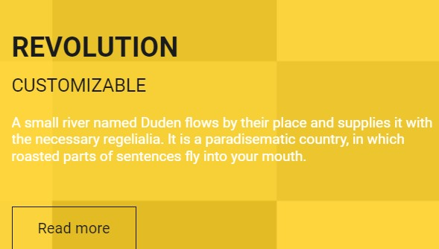
9 | В тексте блока "О нас" неправильно расставлена пунктуация | В тексте блока "О нас" неправильно расставлена пунктуация | - | desktop | 1. Перейти по ссылке http://qa.skillbox.ru/module19/ | Неверно расставлена пунктуация | Фраза звучит так: "Пожалуй, все, что нужно, вы уже о нас узнали. Не забудьте только, что в сегменте онлайн-кинотеатров лучше нас не найти!"
10 | В блоке "Контакты" в указан несуществующий адрес | В блоке "Контакты" в указан несуществующий адрес | - | desktop | 1. Перейти по ссылке http://qa.skillbox.ru/module19/ 2. Переместиться в раздел Контакты | Указан несуществующий адрес: Улица Пушкина, 70, Коломна, Россия, 300041 | Указан существующий адрес
11 | Блок "Контакты" сверстан семантически неверно | Блок "Контакты" сверстан семантически неверно | - | desktop | 1. Перейти по ссылке http://qa.skillbox.ru/module19/ 2. Просмотреть верстку раздела контактов | Блок с контактами сверстан семантически неверно | Блок с контактами сверстан семантически неверно
12 | Форма "Скажи привет" в разделе "Контакты" не отправляет сообщение об отправке | Форма "Скажи привет" в разделе "Контакты" не отправляет сообщение об отправке. Возникает ошибка 405 | - | desktop | 1. Перейти по ссылке http://qa.skillbox.ru/module19/ 2. Заполнить форму "Скажите Привет" 3. Нажать кнопку "Отправить" | Форма не отправляет данные, нет сообщения об отправке | Форма отправляет данные, показываться алерт «‎Сообщение отправлено»
13 | При открытии страницы сайта всплывает ошибка "Uncaught (in promise) "в консоли | При открытии страницы сайта всплывает ошибка "Uncaught (in promise) "в консоли, на работу сайта не влияет | - | desktop | 1. Перейти по ссылке http://qa.skillbox.ru/module19/ | При открытии страницы сайта всплывает ошибка "Uncaught (in promise) "в консоли | Приоткрытии страницы нет ошибок
14 | При уменьшении ширины экрана до 980 px вместо меню-хедера не появляется кнопка-бургер | При уменьшении ширины экрана до 980 px вместо меню-хедера не появляется кнопка-бургер, меню появляется при ширине 978 px | - | tablet | 1. Перейти по ссылке http://qa.skillbox.ru/module19/ 2. Уменьшить ширину экрана до 980 px | Бургер меню не появляется | Бургер меню не появляется при ширине экрана 980px
15 | Не все элементы страницы адаптированы под мобильные устройства ипланшеты | Не все элементы страницы адаптированы под мобильные устройства ипланшеты. Карточки с фильмами ломаются и контент в блоке "Почему мы?" выходит за рамки блока при ширине экрана 978px. | - | tablet, mobile | 1. Перейти по ссылке http://qa.skillbox.ru/module19/ 2. Уменьшить ширину экрана до 978px | Контент не адаптирован под мобильные и планшетные устройства | Контент адаптированпод мобильные и планшетные устройства
16

